Indicaciones
Indicaciones
 | Estimado estudiante:

 | Antes de proceder a rellenar las fichas de control mensual, debe tener en cuenta lo siguiente:

 | 1.- | Debe rellenar los datos solicitado en cada ficha.
 | 2.- | Verifica tu fecha de inicio y fin de prácticas en tu menú estado.
 | 3.- | Debe ingresar la fecha de inicio y fecha fin de sus prácticas. Las fechas debe conincidir con las de su Estado en el sistema de prácticas.
 | 8.- | No aceptará documentos escrito a lapicero lápiz, deben ser tipeados.
 | 9.- | Los documentos deben tener la firma y sello original del jefe inmediato. Se realizará la revisón del documento en física para verificar su veracidad.
 | 10.- | Los documentos deben ser escaneados a colores y nítido (no fotografiados, no borroso) y debe subirlo al sistema de forma horizontal.

 | Sólo si cumple con todas las indicaciones sus documentos serán revisados y aprobados, caso contrario será observado.
 | Si tiene alguna duda con respecto a las fichas, debe acercarse a la oficina antes que su jefe inmediato firme sus fichas.

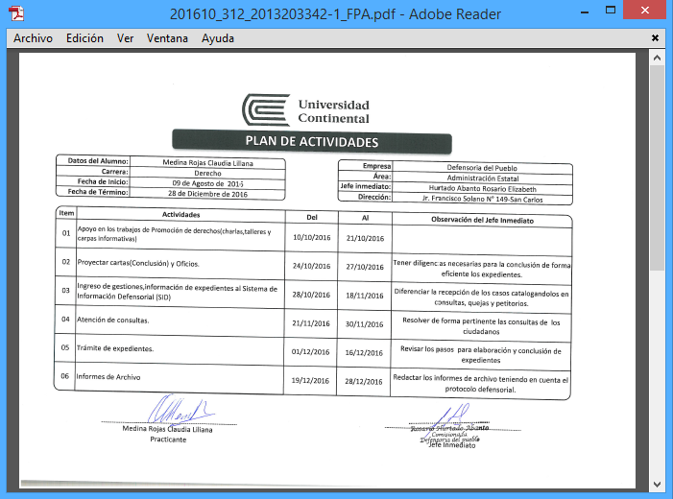
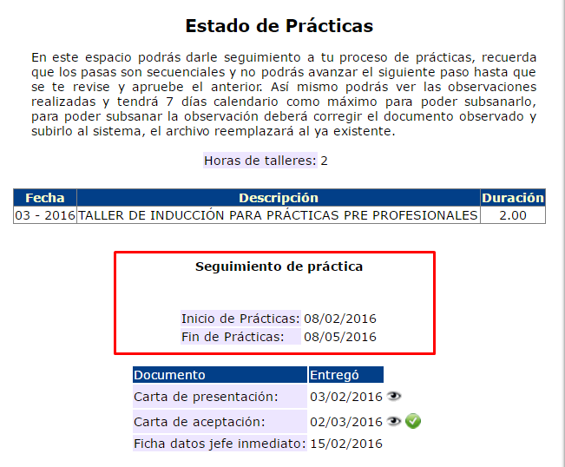
 |  | Menú: Estado

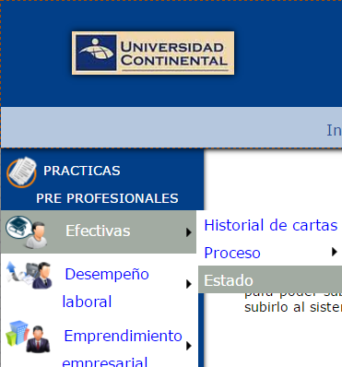


13/09/2016
13/0122016
Verifica tu fecha de inicio y fin de prácticas aquí

12/09/2016
20/09/2016
29/09/2016

 |  |  |  | Si va a presentar 2 hojas del plan de Actividades, debe escanear ambas hojas en un solo archivo PDF.

 |  |  | Es un documento en donde se registran las posibles actividades a realizarse durante todo el periodo prácticas

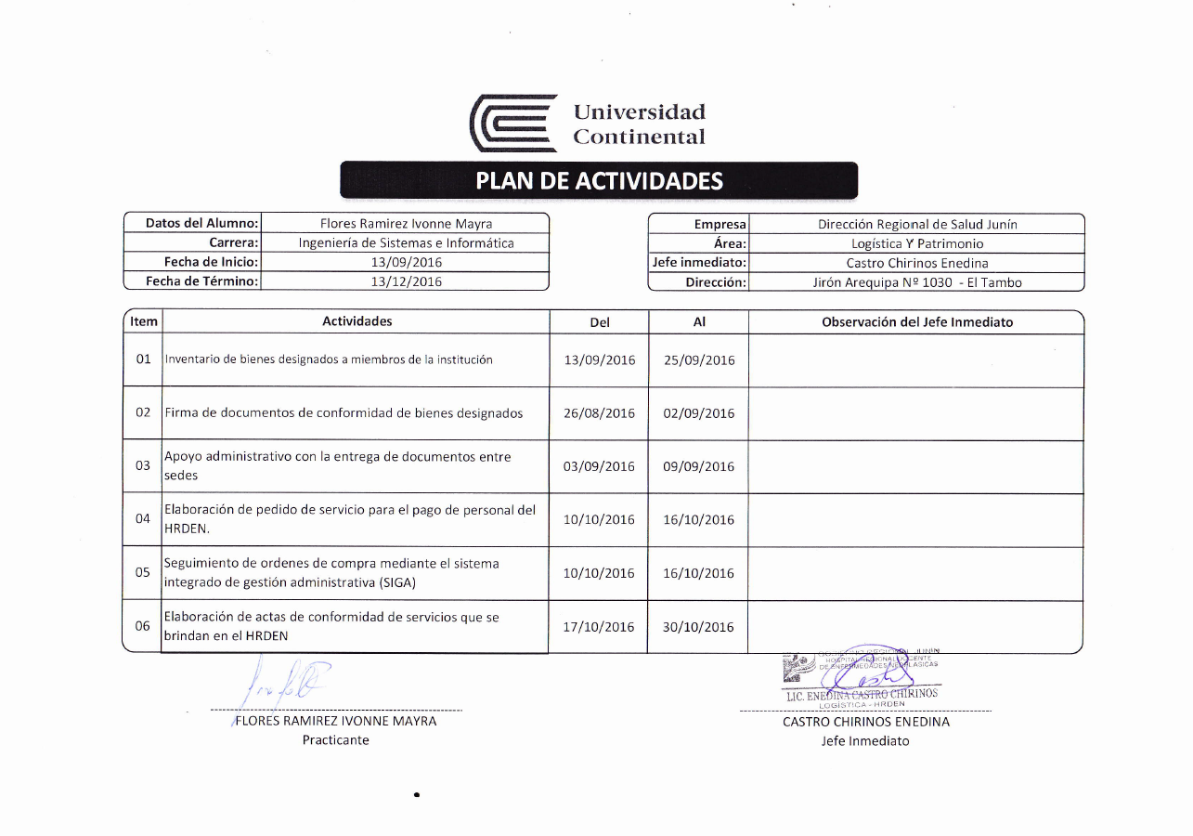
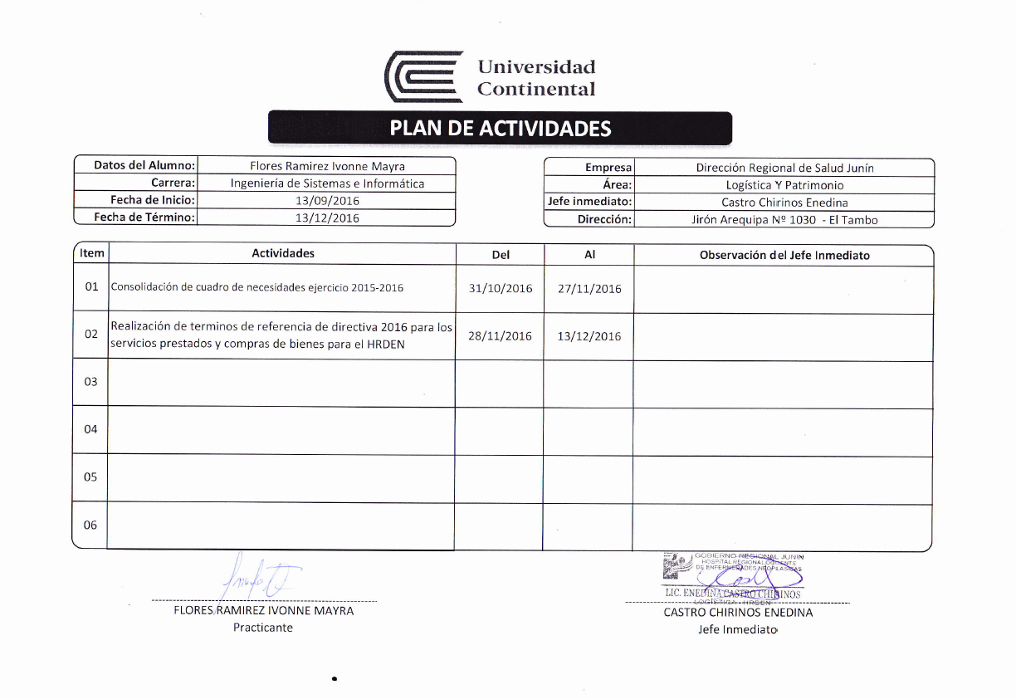

Ingresa la fecha de inicio de tus prácticas que se muestra en tu estado

1

Ingresar la fecha de inicio de tus prácticas que se muestra en tu estado
2
Ingresar la fecha de fin de tus prácticas que se muestra en tu estado
3

Plan de Trabajo 01
PLAN DE ACTIVIDADES

Datos del Alumno: |  | Huaman Fabian Gleny Yessica |  | Empresa | INFOCAT SOLUCIONES SAC
Carrera: |  | Ingenieria Sistemas e Informatica |  | Área: | Informática
Fecha de Inicio: |  | 2018-11-06 |  | Jefe inmediato: | Pariona Valencia Carlos Alex
Fecha de Término: |  | 2019-01-29 |  | Dirección: | Av. Huancavelica 435 - El Tambo

Item | Actividades |  | Del | Al | Observación del Jefe Inmediato
01 | Diseño de mockup de una webs empresariales (InfocatSoluciones.com, Outfitwave.com) |  | 2018-11-06 | 2018-11-12 | Diseñarlo en el programa Inkscape versión 0.92.

02 | Mejoras del primer diseño de mockup |  | 2018-11-13 | 2018-11-19 | Revisión del primer diseño y mejoras en el mismo, bajo los requerimientos de los clientes.

03 | Primeras maqueta de los mockup |  | 2018-11-20 | 2018-11-26 | Diseñarlo en el programa Balsamic 3.0.1

04 | Desarrollo de HTML y CCS3 de las maquetas |  | 2018-11-27 | 2018-12-04 | Usar estándar HTML5 y jQuery 3.1.1

05 | Desarrollo de formularios para enviar correos de contacto |  | 2018-12-05 | 2018-12-10 | Usar nuevos estándares de programación con PHP7

06 | Entrega y aprobación de las websites |  | 2018-12-11 | 2018-12-17 | Entregar todos los archivos en un CD y subir a la plataforma MEGA.

Huaman Fabian Gleny Yessica |  |  |  | Pariona Valencia Carlos Alex
Practicante |  |  |  | Jefe Inmediato

Plan de Trabajo 02
PLAN DE ACTIVIDADES

Datos del Alumno: |  | Huaman Fabian Gleny Yessica |  | Empresa | INFOCAT SOLUCIONES SAC
Carrera: |  | Ingenieria Sistemas e Informatica |  | Área: | Informática
Fecha de Inicio: |  | 2018-11-06 |  | Jefe inmediato: | Pariona Valencia Carlos Alex
Fecha de Término: |  | 2019-01-29 |  | Dirección: | Av. Huancavelica 435 - El Tambo

Item | Actividades |  | Del | Al | Observación del Jefe Inmediato
07 | Análisis para un software de registro asistencias (En: PeruCash y Comunidad de Paccha) |  | 2018-12-18 | 2018-12-24 | Análisis y creación del proyecto en Github

08 | Desarrollo de software: registros |  | 2018-12-26 | 2019-01-11 | Desarrollo con PHP7 y MariaDB 10.3

09 | Desarrollo de software: reportes |  | 2019-01-12 | 2019-01-02 | Desarrollo con PHP7 y MariaDB 10.3

10 | Entrega, implantación y aprobación de software de registro de asistencias |  | 2019-01-03 | 2019-01-09 | Configuración del servidor XAMPP 7.2.11 en ambos locales

11 | Mockup de una App para android |  | 2019-01-10 | 2019-01-16 | Diseñarlo en Inkscape

12 | Maqueta y entrega del mockup de la app |  | 2019-01-20 | 2019-01-29 | Subir la maqueta al proyecto de Github.

Huaman Fabian Gleny Yessica |  |  |  | Pariona Valencia Carlos Alex
Practicante |  |  |  | Jefe Inmediato

